Bemerkungen zum Anhang
 | Allgemeine Bemerkungen zum ANHANG für KMU
 | Hinweis: In diesem Musterabschluss KMU besteht zwischen Bilanz/ER und Anhang kein Zusammenhang!

 | Oberste Maxime:
 | OR 958 Abs. 1: Die Rechnungslegung soll die wirtschaftliche Lage des Unternehmens so darstellen, dass sich Dritte ein zuverlässiges Urteil bilden können.

 | In 6 Teile strukturierter Anhang :
 | (Als Erleichterung bei der Erstellung im Sinne einer Checkliste, keine Aufteilung im Geschäftsbericht)

 | Allgemeine Angaben
 | Bilanzierungs- und Bewertungsmethoden, Währungsumrechnung
 | Angaben, Aufschlüsselungen und Erläuterungen zur Bilanz
 | Angaben, Aufschlüsselungen und Erläuterungen zur ER
 | Zusätzliche Angaben, die nicht in anderen Bestandteilen der Jahresrechnung enthalten sind
 | Alle anderen Angaben

 | Antrag zur Gewinnverwendung (nicht Bestandteil des Geschäftberichtes, Empfehlung diesen anschliessend zu platzieren).

 | OR 959a Abs. 3 und 959b Abs. 5: Weitere Positionen müssen in der Bilanz/Erfolgsrechnung oder im Anhang einzeln ausgewiesen werden, sofern dies für die Beurteilung der Vermögens-/Finanzierungslage und Ertragslage durch Dritte wesentlich oder aufgrund der Tätigkeit des Unternehmens üblich ist.
 | - Es wird empfohlen, Inhalte des Anhangs wo immer möglich in den Kontenplan aufzunehmen und auf separaten Konten zu erfassen, damit nicht im Nachhinein zusätzlicher Erhebungsaufwand anfällt.
 | - Posten, die in der Berichts- und Vorperiode nicht anwendbar waren, sind wegzulassen; Negativbestätigungen (Fehlanzeigen) sind nicht erforderlich.
 | - Reihenfolge der Angaben im Anhang ist nicht vorgeschrieben

 | Es ist dem Ersteller der Jahresrechnung überlassen, ob er Aufschlüsselungen von Positionen in der Bilanz und in der Erfolgsrechnung oder am Anhang vornimmt.

 | Die Empfehlung: Bei "kleinen Verhältnissen" verlangte Ausschlüsselungen möglichst direkt in Bilanz/ER aufführen.

 | Beispiel Erfolgsrechnung:

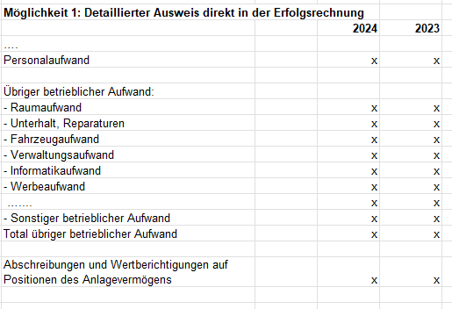
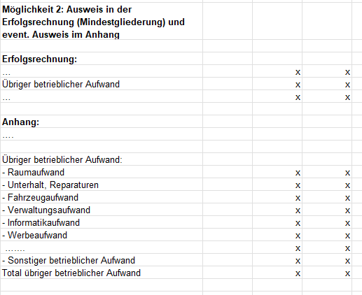

A
B
C
D
E
F
G

Gewinnverwendung
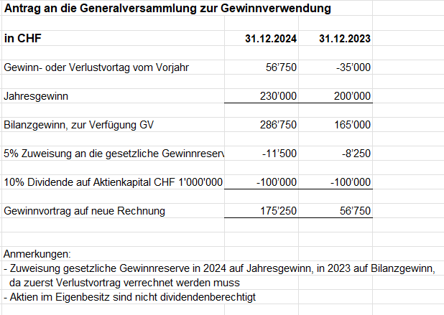
Jahresrechnung KMU AG, Zürich

Gewinnverwendung

Der Antrag der Gewinnverwendung ist nicht Bestandteil der Jahresrechnung und damit auch nicht des Anhangs.

Dividenden dürfen erst festgesetzt werden, nachdem die Zuweisungen (sofern noch erforderlich) an die gesetzliche Gewinnreserve und die freiwilligen Gewinnreserven erfolgt sind. Der gesetzlichen Gewinnreserve sind 5% des Jahresgewinnes zuzuweisen.
Liegt ein Verlustvortrag vor, so ist dieser vor der Zuweisung an die Reserven zu beseitigen.

Die gesetzliche Gewinnreserve ist zu äufnen, bis sie zusammen mit der gesetzlichen Kapitalreserve die Hälfte (Holdinggesellschaften 20%) des im HR eingetragenen Aktienkapitals erreichen.

Die GV kann in den Statuten oder durch Beschluss die Bildung freiwilliger Gewinnreserven vorsehen. Diese dürfen jedoch nur gebildet werden, wenn das dauernde Gedeihen des Unternehmens unter Berücksichtigung der Interessen aller Aktionäre dies rechtfertigt.
Im Falle eines Bilanzverlustes entfällt der Antrag über die Gewinnverwendung.

Verluste müssen in folgender Reihenfolge verrechnet werden:
1. mit dem Gewinnvortrag
2. mit den freiwilligen Gewinnreserven
3. mit der gesetzlichen Gewinnreserve
4. mit der gesetzlichen Kapitalreserve
Anstelle der Verrechnung mit der gesetzlichen Gewinnreserve oder der gesetzlichen Kapitalreserve dürfen verbleibende Verluste auch teilweise oder ganz auf die neue Jahresrechnung vorgetragen werden.

